Sheet1
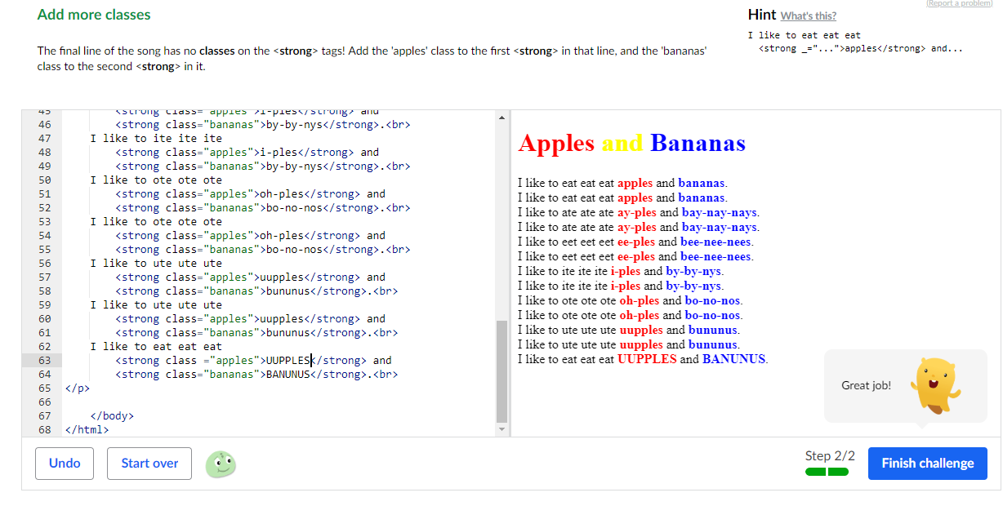

Nr. | Uzdevuma nosacījums | Punkti (0/1) | Jautājumi un atbildes*
1 | Ir nodefinēta mājas lapas tēma | 1 |  | done
2 | Ir nodefinētas mājas lapas sadaļas | 1 |  | done
3 | Ir atrastas bildes ko likt galerijā | 1 |  | done
4 | Ir atrasti video, ko likt video galerijā | 1 |  | done
5 | Ir izveidots logotips | 1
6 | Ir nodefinēts krāsu salikums, kādā būs mājas lapa | 1 |  | done | ieteiktu krasu kodus |  | #33689d |  | #F3B720 | #000
7 | Ir sagatavots saturs, ko ievietot mājas lapā | 1 |  | done
8 | Sublime prakstiksā pielietošana | 1 |  | yes
9 | Emmet spraudņa konfigurēšana | 1 |  | cntr shift p | choose emmet
10 | Prasme izmantot Emmet spraudņa ātros taustiņus (vismaz 5 dažādi veidi) | 1 |  | div>p | ! | ul>li*3 | div.class | p (tab) | div#id
11 | Visa atrastā informācija ir par vienotu tēmu un izsrtādātājam šīs prasības ir skaidri nodefinētas | 1
12 | Izmantojot 30 bezmasas Balsamiq versiju ir uzzīmēta mājas lapas sākumlapas skice | 1 |  | done
13 | Ir uzzīmētas katras lapas sadaļas skice Balsamiq programmā | 1 |  | done
14 | https://www.khanacademy.org ir pabeigta divas daļas kursā "Intro to HTML/CSS: Making webpages": 1. Intro to HTML 2. Intro to CSS | 1 |  | done
15 | https://www.khanacademy.org ir pabeigta divas daļas kursā "Intro to HTML/CSS: Making webpages": 1. More HTML tags 2. CSS text properties | 0
 |  | 14
 |  | 6.6666666667
 |  | 9.3333333333
 | *Atbildod uz jautājumu nepareizi, vērtējums tiks samazināts. Jautājumi būs par izpildītajiem uzdevumiem, kuri iepriekš nodefinēti.

 | 14
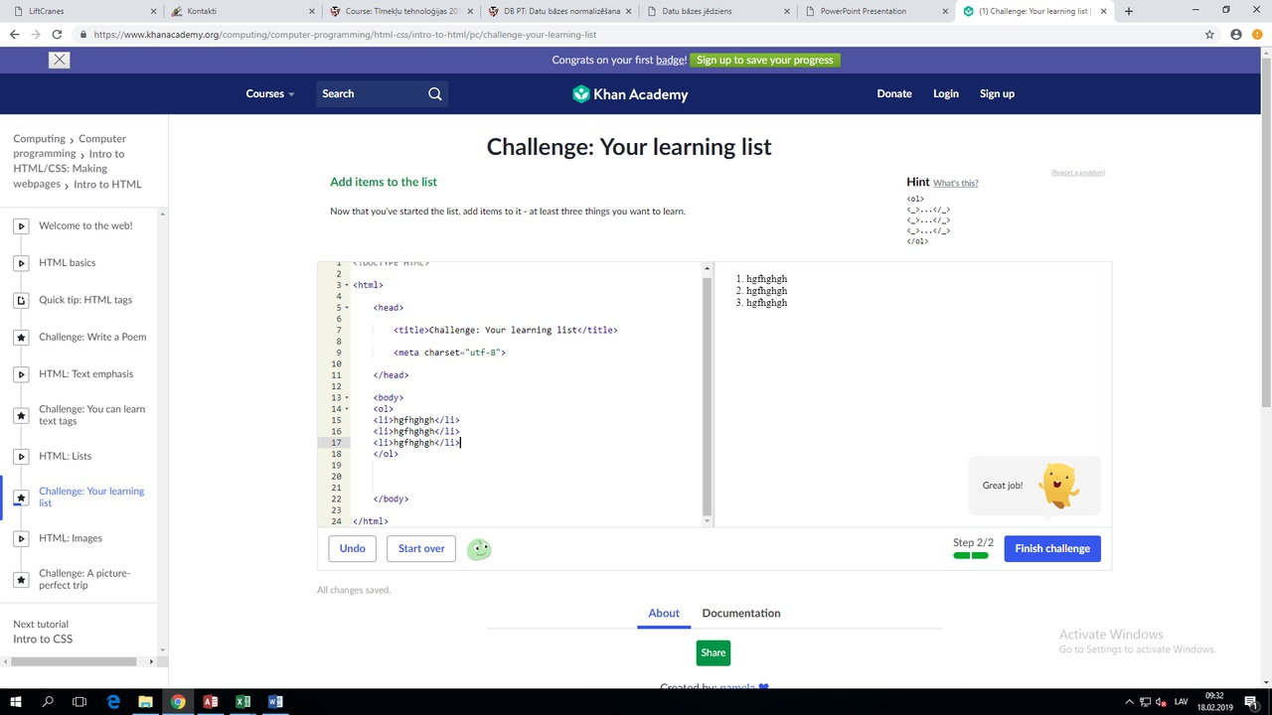
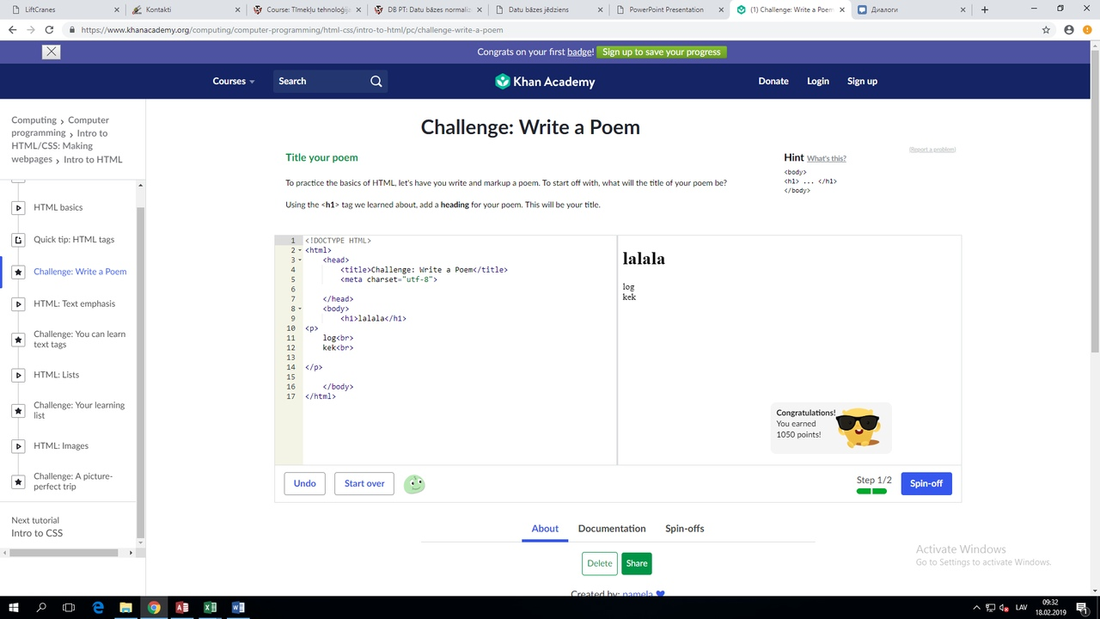

 | HTML

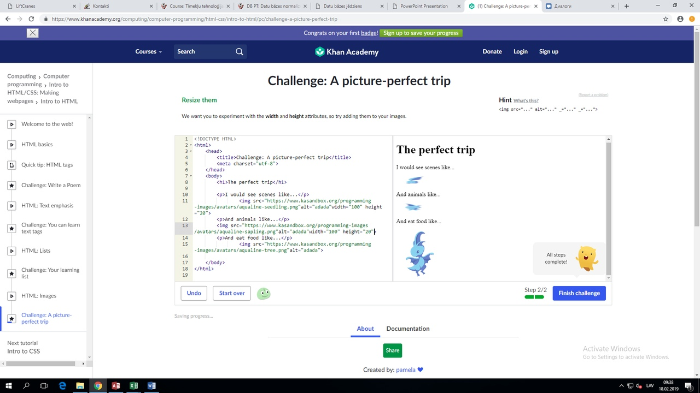
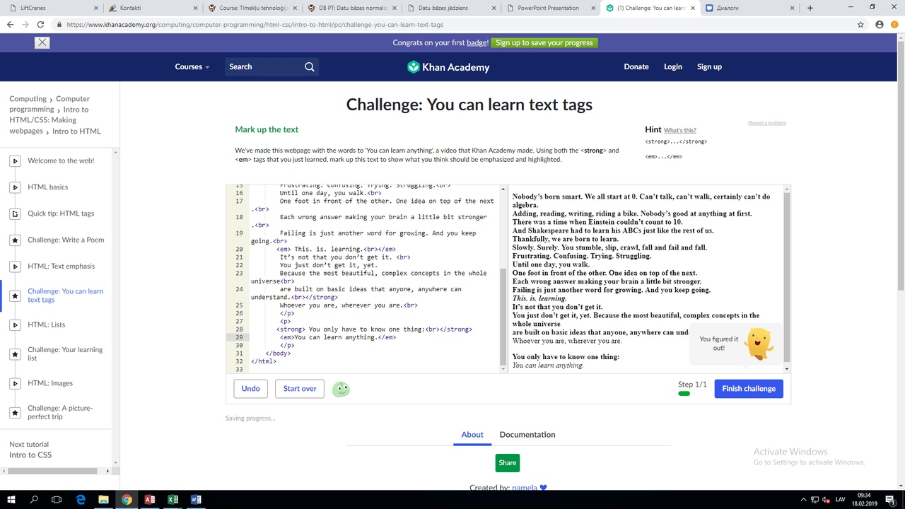

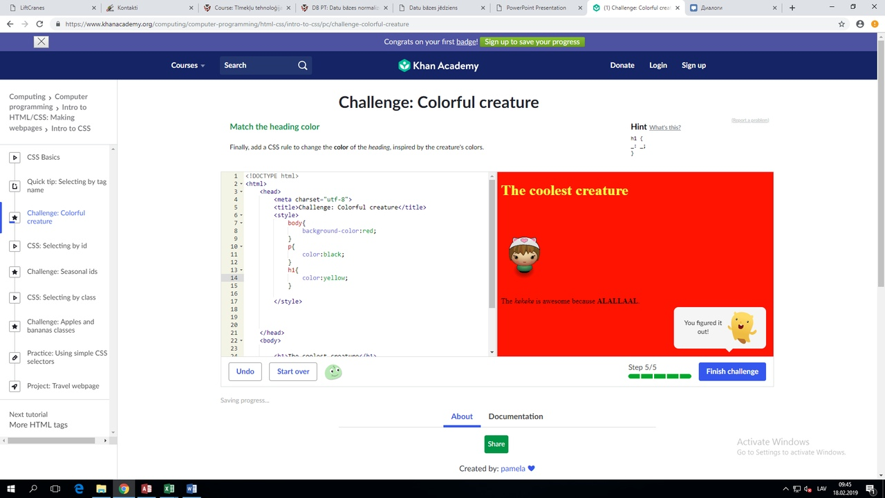

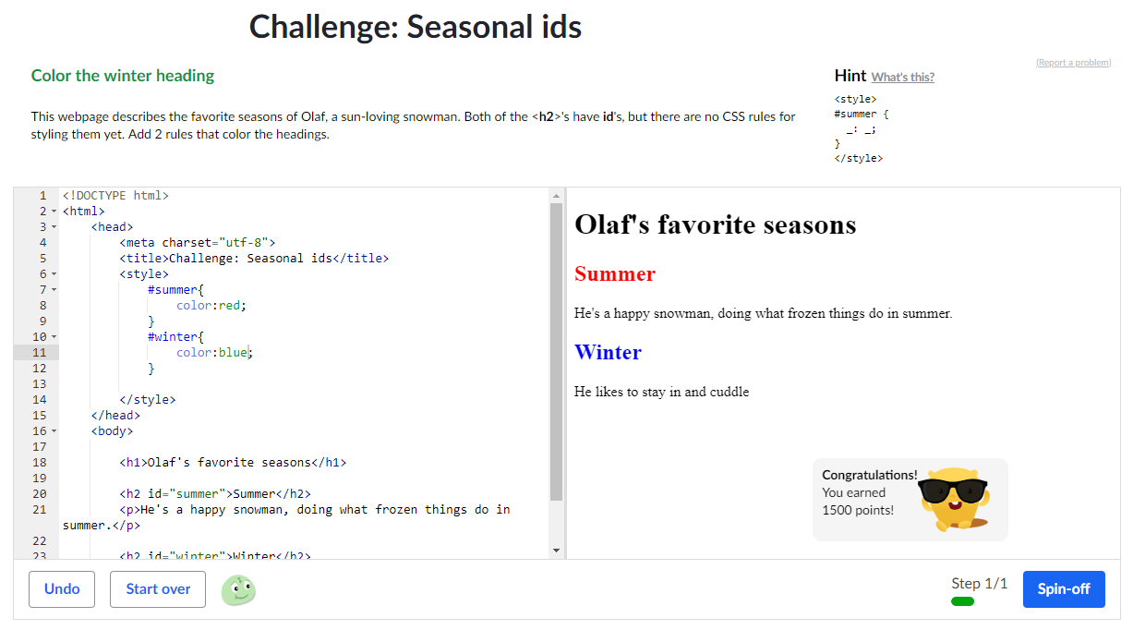
 | CSS

